Sheet1
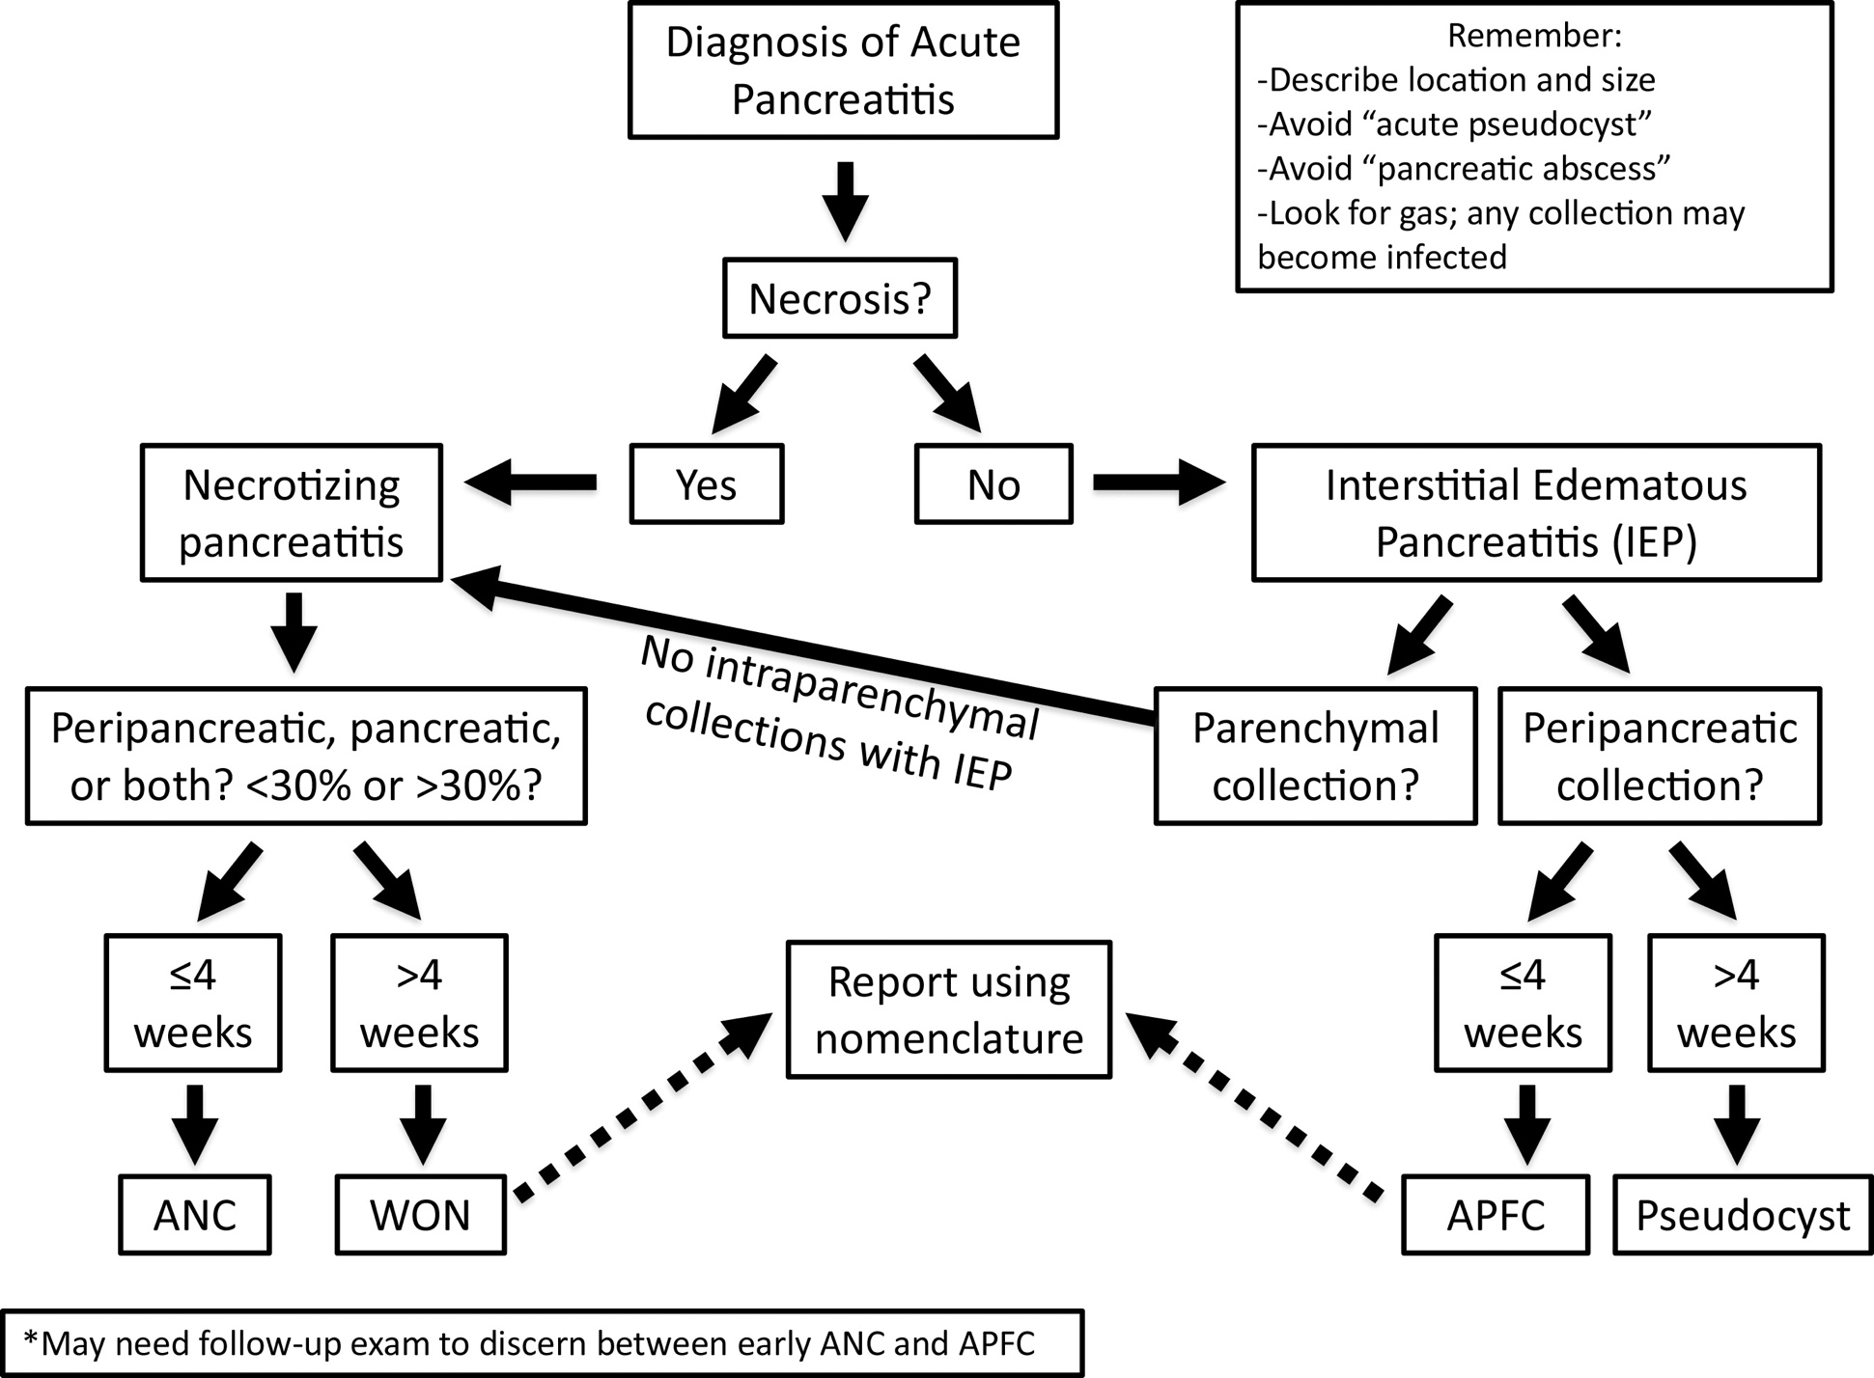
Tipo de pancreatite aguda | Até 4 semanas | A partir de 4 semanas
Pancreatite edematosa intersticial | Coleção fluida peripancreática aguda | Pseudocisto
 | Homogênea, densidade líquida, assume o formato das estruturas retroperitoneais, sem paredes | Homogênea, densidade líquida, circunstrito, encapsulado
Pancreatite necrotizante | Coleção necrótica aguda | Necrose delimitada
 | Heterogênea, presença de componente sólido/lipídico, sem paredes | Heterogênea, presença de componente sólido/lipídico, encapsulado
Referência | Banks PA, Bollen TL, Dervenis C et-al. Classification of acute pancreatitis-2012: revision of the Atlanta classification and definitions by international consensus. Gut. 2012;62 (1): 102-11. doi:10.1136/gutjnl-2012-302779
 | Bryan R. Foster, Kyle K. Jensen, Gene Bakis, Akram M. Shaaban, Fergus V. Coakley. Revised Atlanta Classification for Acute Pancreatitis: A Pictorial Essay. (2016) RadioGraphics. 36 (3): 675-87. doi:10.1148/rg.2016150097
Última revisão | 2020-10-11

